关系图
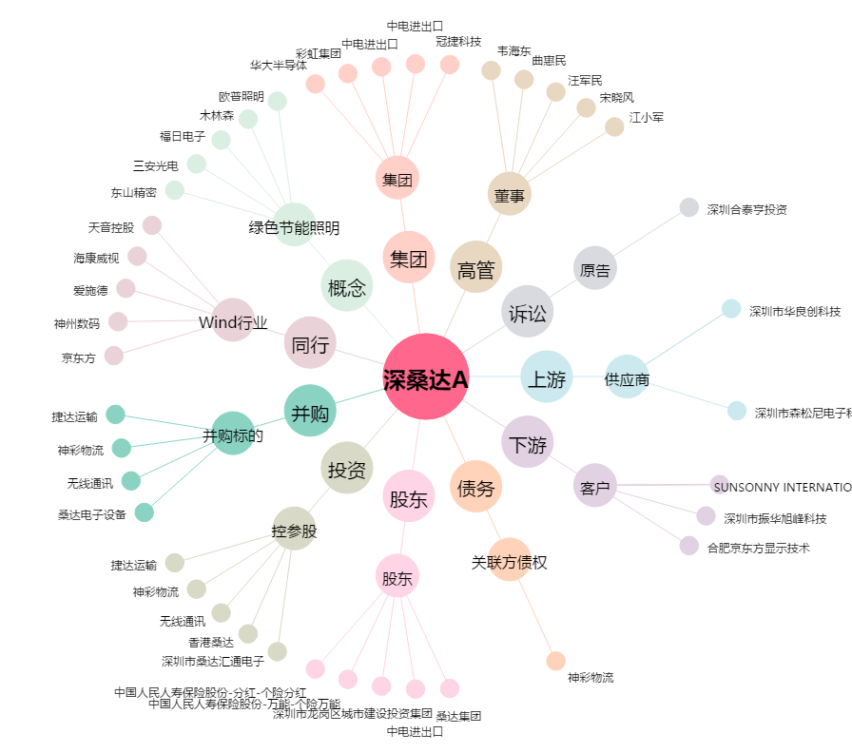
深桑达A[000032.SZ] - 关系概览图

